信用交易
融资融券市场交易数据统计(2024-10-29)

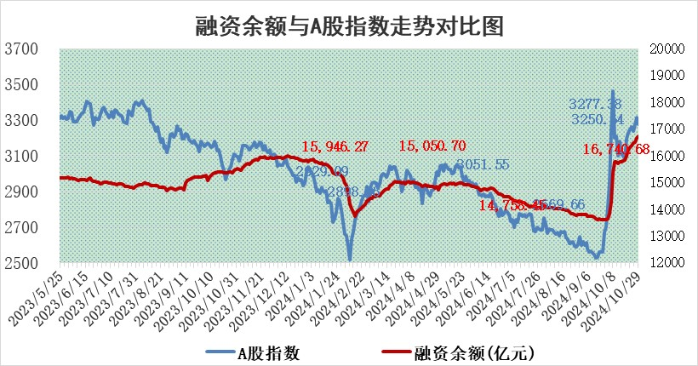
标的证券 | 融资融券余额（亿元） | 融资余额（亿元） | 融券余额（亿元） | 融资买入额（亿元） | 融资融券规模变化（亿元） | 融资余额增幅(‰) | 融券余额增幅(%)
统计数据 | 16,869.75 | 16,740.68 | 98.99 | 2,010.29 | 63.00 | 3.69 | 0.68

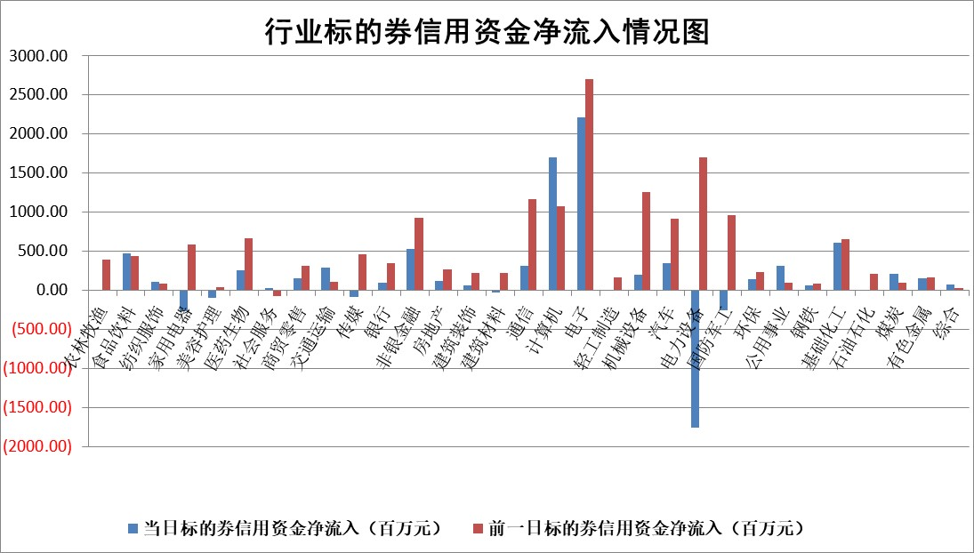

标的基金代码 | 标的基金简称 | 融资余额/市值(%) | 融资余额增幅(%) | 融资买入额/成交金额(%) | （融资余额净增额-融券余额净增额）/市值(‱) | 融券余额降幅(%) | ABS[（融资余额净增额-融券余额净增额）/市值净增额-1](%)
159902 | 华夏中小板ETF | 0.00 | 0.00 | 0.00 | 0.00 | 0.00 | 100.00
159915 | 易方达创业板ETF | 3.88 | -2.28 | 1285981.65 | -9.21 | -14.55 | 94.75
159919 | 嘉实沪深300ETF | 0.71 | 4.90 | 9.52 | 3.37 | 4.40 | 103.04
159920 | 华夏恒生ETF | 30.74 | 0.09 | 6.35 | 2.66 | 0.00 | 66.51
159922 | 嘉实中证500ETF | 0.68 | -5.65 | 2.65 | -4.18 | -1.06 | 99.38
159925 | 南方沪深300ETF | 1.00 | 36.83 | 2.88 | 26.84 | 0.00 | 122.19
159928 | 消费ETF | 2.82 | -6.91 | 11.36 | -20.94 | 2.35 | 27.43
159934 | 易方达黄金ETF | 58.78 | 0.21 | 18.93 | 12.46 | 0.00 | 94.37
159939 | 全指信息技术ETF | 0.80 | -0.65 | 23.09 | -0.56 | -0.49 | 104.27
159940 | 全指金融地产ETF | 0.34 | 15.04 | 0.10 | 4.50 | 0.00 | 105.47
159995 | 半导体芯片ETF | 2.23 | -5.41 | 457.38 | -12.78 | 0.00 | 22.28
159997 | 天弘中证电子ETF | 1.88 | -2.66 | 2.74 | -5.30 | -0.55 | 125.84
159998 | 天弘中证计算机主题ETF | 0.78 | -1.63 | 0.10 | -1.30 | 0.00 | 95.81
510050 | 华夏上证50ETF | 2.71 | 0.08 | 143.14 | 0.64 | 20.50 | 101.54
510180 | 华安上证180ETF | 0.42 | 1.47 | 8.49 | 0.69 | 10.13 | 100.98
510880 | 华泰柏瑞红利ETF | 0.94 | 11.45 | 5.46 | 9.73 | 7.14 | 106.07
510900 | 易方达恒生H股ETF | 38.83 | 0.11 | 10.27 | 4.40 | 0.00 | 103.79
511010 | 5年期国债ETF | 2.94 | 31.13 | 0.45 | 69.74 | 0.00 | 604.54
511380 | 可转债及可交换债券ETF | 1.21 | 7.40 | 27.85 | 8.36 | 0.00 | 106.58
512000 | 全指证券ETF | 6.92 | -0.70 | 12.17 | -4.63 | 2.65 | 97.42
512010 | 沪深300医药卫生ETF | 7.55 | -0.22 | 115.02 | -2.50 | -31.65 | 98.00
512070 | 沪深300非银ETF | 2.42 | 0.75 | 330.34 | 1.81 | 0.73 | 101.24
512400 | 南方中证申万有色金属ETF | 3.52 | 5.05 | 1.38 | 17.13 | 1.59 | 111.10
512580 | 广发中证环保产业ETF | 0.60 | -19.21 | 0.06 | -14.21 | 0.00 | 92.74
512660 | 国泰中证军工ETF | 3.10 | -2.77 | 10.84 | -8.36 | 57.20 | 96.97
512800 | 华宝中证银行ETF | 9.09 | 1.97 | 2.17 | 19.97 | 11.37 | 117.49
512980 | 广发中证传媒ETF | 2.03 | -8.85 | 197.08 | -19.64 | 39.21 | 97.36
515030 | 华夏中证新能源汽车ETF | 2.19 | -2.36 | 10.52 | -6.17 | -11.47 | 96.57
515050 | 华夏中证5G通信主题ETF | 1.08 | -1.32 | 6.54 | -1.47 | -72.47 | 98.00
515070 | 华夏中证人工智能ETF | 3.28 | 4.52 | 12.88 | 14.19 | 0.00 | 125.12
标的股票比较指标 |  | 融资余额/流通A股市值(%) | 融资余额增幅(%) | 融资买入额/成交金额(%) | （融资余额净增额-融券余额净增额）/流通A股市值(‱) | 融券余额降幅(%) | ABS[（融资余额净增额-融券余额净增额）/流通A股市值净增额-1](%)
前十名标的个股 |  | 超华科技 | 海源复材 | 中山公用 | 安培龙 | 三元生物 | 诺思格
 |  | 联络互动 | 深赛格 | 双良节能 | 联域股份 | 辉隆股份 | 联域股份
 |  | 爱康科技 | 科森科技 | 联域股份 | 亨迪药业 | 中科金财 | 丰茂股份
 |  | 长江健康 | 安培龙 | 伟创电气 | 海源复材 | 启迪环境 | 特力A
 |  | 富通信息 | 亨迪药业 | 安培龙 | 金禄电子 | 南方传媒 | 圣诺生物
 |  | 洪涛股份 | 光大嘉宝 | 闰土股份 | 新朋股份 | 中粮科技 | 英搏尔
 |  | 中银绒业 | 安道麦A | 景兴纸业 | 矩阵股份 | 光明地产 | 中船特气
 |  | 迪马股份 | 诺思格 | 鲁泰A | 麦澜德 | 福达合金 | 中集环科
 |  | 美吉姆 | 麦澜德 | 水晶光电 | 欧菲光 | 柳钢股份 | 恒铭达
 |  | 保力新 | 风光股份 | 玉马遮阳 | 光大嘉宝 | 永太科技 | 涪陵电力
后十名标的个股 |  | 凯撒文化 | 乖宝宠物 | 嘉必优 | 思泰克 | 湖北广电 | 京山轻机
 |  | 惠程科技 | 麦加芯彩 | 道恩股份 | 麦加芯彩 | 安阳钢铁 | 光大嘉宝
 |  | 广汇汽车 | 新泉股份 | 电投产融 | 天元智能 | 家家悦 | 商络电子
 |  | 海印股份 | 星华新材 | 中国动力 | 创益通 | 中盐化工 | 飞凯材料
 |  | 盛屯矿业 | 曼恩斯特 | 深康佳A | 浪潮软件 | 华宇软件 | 中环海陆
 |  | 江苏舜天 | 思泰克 | 华峰化学 | 恒烁股份 | 三钢闽光 | 天岳先进
 |  | 威创股份 | 恒烁股份 | 晶丰明源 | 富乐德 | 汉钟精机 | 通宝能源
 |  | 广电网络 | 涛涛车业 | 禾信仪器 | 曼恩斯特 | 上海贝岭 | 仕佳光子
 |  | 东旭光电 | 杰普特 | 浩欧博 | 雪祺电气 | 民和股份 | 曼恩斯特
 |  | 东旭蓝天 | 杭州柯林 | 复旦复华 | 星华新材 | 新奥股份 | 中航光电
说明：1.以上普通交易数据和信用交易数据皆以交易日收盘后数据为基准；2.上述标的证券总数据只计算标的证券市场总数据，不包括从标的证券中调出去标的证券数据，所以与交易所公布的总值略有不同； 3.上述行业采用申万一级行业分类；4.以上标的基金和标的个股中比较的6个指标值中：前5个（从左至右）为正向指标，值越大排名越靠前；第6个为逆向指标，值越小，排名越靠前；5.第6个指标中ABS[]表示求绝对值，其主要用于考量信用资金相对净流入对股价相对净变化的贡献程度；6.数据来源：wind，交易所。

 |  |  |  | 证券代码 | 新增融资余额 | 融资买入额 | 融资买入增幅前10
 |  | 1 | 西部建设 | 002302 | 80643953 | 177472374 | 41%
 |  | 2 | 天键股份 | 301383 | 27855096 | 56831811 | 39%
 |  | 3 | 井松智能 | 688251 | 7040854 | 13763946 | 27%
 |  | 4 | 国电电力 | 600795 | 116116226 | 151740647 | 23%
 |  | 5 | 华立科技 | 301011 | 9342856 | 31199107 | 23%
 |  | 6 | 捷邦科技 | 301326 | 9066090 | 22350547 | 22%
 |  | 7 | 海利尔 | 603639 | 19864834 | 35520613 | 20%
 |  | 8 | 华研精机 | 301138 | 7597460 | 13339451 | 16%
 |  | 9 | 鹏辉能源 | 300438 | 83773067 | 304558811 | 16%
 |  | 10 | 建科股份 | 301115 | 7106455 | 29879412 | 15%

